상품제안서
온결 얼음결 냉감 이불 145X205cm | 상품코드: S47334

 |  |  |  |  |  |  | 02-713-8555 | www.synergygift.co.kr
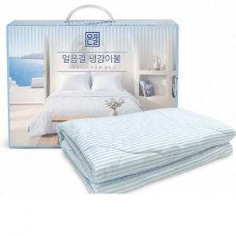

【상세/제작정보】

【인쇄/포장옵션】 | 자수 / 포장불가능

【공급단가】 | 수량 | 10~ | 50~ | 100~ | 300~ | 500~
*VAT별도 | 단가 | 27,800원 | 27,080원 | 25,970원 | 25,300원 | 24,700원

【상품 URL】 | https://www.synergygift.co.kr:443/src/goods_detail.php?gdno=47334

